正则表达式必知必会
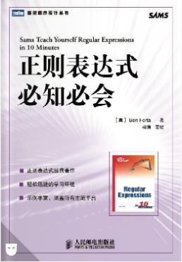
正则表达式必知必会
第1章 正则表达式入门
 | 1.1 正则表达式的用途
 |  | 正则表达式（regular expression，简称regex）是一种工具，是为了解决某一类专门的问题而发明的。
 | 1.2 如何使用正则表达式
 |  | 应用场景，一种是查找特定的信息（搜索），另一种是查找并编辑特定的信息（替换）
 |  | 正则表达式的两种基本用途：搜索和替换。
 |  | 1.2.1 用正则表达式进行搜索
 |  |  | “等于”比较（比如说，用户给出的电子邮件地址是否匹配这个正则表达式？）本质上也是一种搜索操作
 |  | 1.2.2 用正则表达式进行替换
 |  |  | 正则表达式的真正威力体现在替换操作方面
 | 1.3 什么是正则表达式
 |  | 简单地说，正则表达式是一些用来匹配和处理文本的字符串。
 |  | 正则表达式是用正则表达式语言创建的
 |  | 正则表达式语言虽然也被称为一种语言，但它与人们对语言的印象相去甚远。
 |  | 语法是正则表达式最容易掌握的部分，
 |  | 真正的挑战是学会如何运用那些语法把实际问题分解为一系列正则表达式并最终解决。
 | 1.4 使用正则表达式
 |  | 并非所有的正则表达式实现都是一样的。在不同的应用程序/语言里，正则表达式的语法和功能往往会有明显（有时也不那么明显）的差异。
 | 1.5 在继续学习之前
 |  | 在使用正则表达式的时候，你将发现几乎所有的问题都有不止一种解决方案。
 |  | 同一个问题往往会有多种解决方案。
 |  | 学习正则表达式的关键是实践，实践，再实践。
 | 1.6 小结
 |  | 正则表达式是文本处理方面功能最强大的工具之一。正则表达式语言用来构造正则表达式（最终构造出来的字符串就称为正则表达式），
 |  | 正则表达式用来完成搜索和替换操作。
第2章 匹配单个字符
 | 2.1 匹配纯文本
 |  | 正则表达式可以包含纯文本（甚至可以只包含纯文本）
 |  | 2.1.1 有多个匹配结果
 |  |  | 绝大多数正则表达式引擎的默认行为是只返回第1个匹配结果。
 |  |  | 在JavaScript里，可选的g（意思是“global”，全局）标志将返回一个包含着所有匹配的结果数组。
 |  | 2.1.2 字母的大小写问题
 |  |  | 正则表达式是区分字母大小写的
 |  |  | 不过，绝大多数正则表达的式实现也支持不区分字母大小写的匹配操作。
 |  |  | JavaScript用户可以用i标志来强制执行一次不区分字母大小写的搜索。
 | 2.2 匹配任意字符
 |  | .字符（英文句号）可以匹配任何一个单个的字符。
 |  | 正则表达式里的.字符相当于DOS的?字符相当于SQL中的_（下划线）字符。
 |  | .字符可以匹配任何单个的字符、字母、数字甚至是
 |  | 在同一个正则表达式里允许使用多个.字符，它们既可以连续出现（一个接着一个——..将匹配任意两个字符），也可以间隔着出现在模式的不同位置。
 | 2.3 匹配特殊字符
 |  | 必须在.的前面加上一个\（反斜杠）字符来对它进行转义。
 |  | \是一个元字符（metacharacter，表示“这个字符有特殊含义，而不是字符本身含义”）。
 |  | 在正则表达式里，\字符永远出现在一个有着特殊含义的字符序列的开头，这个序列可以由一个或多个字符构成。
 |  | 如果需要搜索\本身，就必须对\字符进行转义；相应的转义序列是两个连续的反斜杠字符\\。
 |  | 在绝大多数的正则表达式实现里，.只能匹配除换行符以外的任何单个字符。
 | 2.4 小结
 |  | .可以匹配任何字符。\用来对字符进行转义。在正则表达式里，有特殊含义的字符序列总是以\字符开头。
第3章 匹配一组字符
 | 3.1 匹配多个字符中的某一个
 |  | 可以使用元字符[和]来定义一个字符集合。
 |  | 这两个元字符之间的所有字符都是该集合的组成部分，字符集合的匹配结果是能够与该集合里的任意一个成员相匹配的文本。
 | 3.2 利用字符集合区间
 |  | 一个特殊的元字符——字符区间可以用-（连字符）来定义。
 |  | 字符区间的首、尾字符可以是ASCII字符表里的任意字符。
 |  | 实际工作中，最常用的字符区间还是数字字符区间和字母字符区间。
 |  | 在定义一个字符区间的时候，一定要避免让这个区间的尾字符小于它的首字符（例如[3-1]）。
 |  | -（连字符）是一个特殊的元字符，作为元字符它只能用在[和]之间。在字符集合以外的地方，-只是一个普通字符，只能与-本身相匹配。
 |  | 因此，在正则表达式里，-字符不需要被转义。
 |  | 在同一个字符集合里可以给出多个字符区间。
 | 3.3 取非匹配
 |  | 用元字符^来表明你想对一个字符集合进行取非匹配
 |  | 注意^的效果将作用于给定字符集合里的所有字符或字符区间，而不是仅限于紧跟在^字符后面的那一个字符或字符区间。
 | 3.4 小结
 |  | 元字符[和]用来定义一个字符集合，其含义是必须匹配该集合里的字符之一。
 |  | 定义一个字符集合的具体做法有两种：
 |  |  | 一是把所有的字符都列举出来；
 |  |  | 二是利用元字符-以字符区间的方式给出。
 |  | 字符集合可以用元字符^来求非；这将把给定的字符集合强行排除在匹配操作以外
第4章 使用元字符
 | 4.1 对特殊字符进行转义
 |  | 元字符是一些在正则表达式里有着特殊含义的字符。
 |  | 英文句号（.）是一个元字符，它可以用来匹配任何一个单个字符
 |  | 左方括号（[）也是一个元字符，它标志着一个字符集合的开始
 |  | 提示 任何一个元字符都可以通过给它加上一个反斜杠字符（\）作为前缀的办法来转义
 |  | 警告 配对的元字符（比如[或]）不用作元字符时必须被转义
 |  | 这\字符也是一个元字符——它的特殊含义是对其他元字符进行转义。
 |  | 在一个完整的正则表达式里，字符\的后面永远跟着另一个字符。
 | 4.2 匹配空白字符
 |  | 元字符大致可以分为两种：一种是用来匹配文本的（比如.），另一种是正则表达式的语法所要求的（比如[和]）。
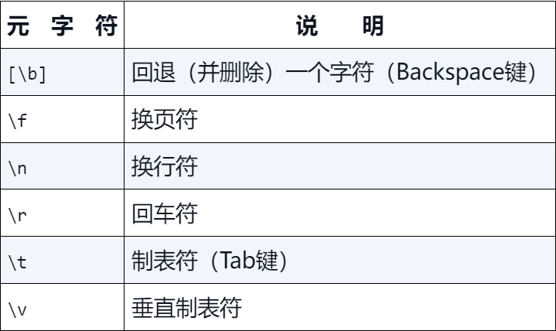

 |  | \r\n匹配一个“回车+换行”组合
 |  | 使用正则表达式\r\n\r\n进行的搜索将匹配两个连续的行尾标签，而那正是两条记录之间的空白行。
 |  | 提示\r\n是Windows所使用的文本行结束标签。在Unix/Linux系统上匹配空白行只使用\n\n即可，不需要加上\r。
 | 4.3 匹配特定的字符类别
 |  | 4.3.1 匹配数字（与非数字）

 |  | 4.3.2 匹配字母和数字（与非字母和数字）
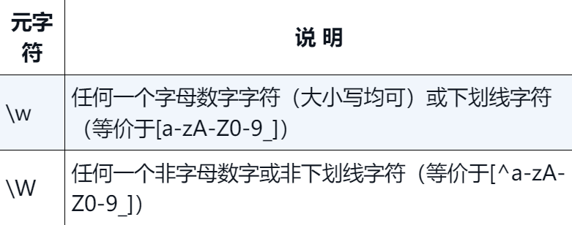

 |  | 4.3.3 匹配空白字符（与非空白字符）
 |  |  |  |  |  |  | 注意 用来匹配退格字符的[\b]元字符是一个特例：
 |  |  |  |  |  |  | 它不在类元字符\s的覆盖范围内，当然也就没有被排除在类元字符\S的覆盖范围外。

 |  | 4.3.4 匹配十六进制或八进制数值
 |  |  | 1. 使用十六进制值
 |  |  |  | 在正则表达式里，十六进制（逢16进1）数值要用前缀\x来给出。
 |  |  | 2. 使用八进制值
 |  |  |  | 在正则表达式里，八进制（逢8进1）数值要用前缀\0来给出
 |  |  | 注意 有不少正则表达式实现还允许使用\c前缀来指定各种控制字符。 |  |  |  |  |  |  | 比如说，\cZ将匹配Ctrl-Z。
 | 4.4 使用POSIX字符类
 |  | POSIX字符类是许多（但不是所有）正则表达式实现都支持的一种简写形式。
 |  | 注意 JavaScript不支持在正则表达式里使用POSIX字符类。
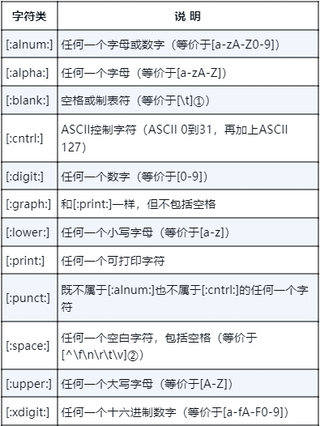
 |  |  |  |  |  | 注意 这里使用的模式以[[开头、以]]结束（两对方括号）。这是使用POSIX字符类所必须的。
 |  |  |  |  |  | POSIX字符类必须括在[:和:]之间
 |  |  |  |  |  | 外层的[和]字符用来定义一个字符集合，内层的[和]字符是POSIX字符类本身的组成部分。
 |  |  |  |  |  | 一般来说，支持POSIX标准的正则表达式实现都支持左表所列出的那12个POSIX字符类，
 |  |  |  |  |  | 但在一些细节方面可能会与这里的描述有细微的差异。

 | 4.5 小结
 |  | 这一章对用来匹配特定字符（制表符、换行符，等等）和用来匹配一个字符集合或字符类（数字、字母数字字符，等等）的元字符进行了讲解。
 |  | 这些简短的元字符和POSIX字符类可以用来简化正则表达式模式。
第5章 重复匹配
 | 5.1 有多少个匹配
 |  | 5.1.1 匹配一个或多个字符
 |  |  | 要想匹配同一个字符（或字符集合）的多次重复，只要简单地给这个字符（或字符集合）加上一个+字符作为后缀就行了。
 |  |  | +匹配一个或多个字符（至少一个；不匹配零个字符的情况）。
 |  |  | 提示 在给一个字符集合加上+后缀的时候，必须把+放在这个字符集合的外面。比如说，[0-9]+是正确的，[0-9+]则不是。
 |  |  | 提示+是一个元字符。如果需要匹配+本身，就必须使用它的转义序列\+。
 |  |  | 一般来说，当在字符集合里使用的时候，像.和+这样的元字符将被解释为普通字符，不需要被转义
 |  | 5.1.2 匹配零个或多个字符
 |  |  | +匹配一个或多个字符，但不匹配零个字符——+最少也要匹配一个字符。
 |  |  | 这种匹配需要用*元字符来完成。*的用法与+完全一样，可以匹配该字符（或字符集合）连续出现零次或多次的情况。
 |  |  | 注意 可以把*理解为一个用来表明这样一种含义的元字符：“在我前面的字符（或字符集合）是可选的”。
 |  |  | *与+的区别是： +匹配一个或多个字符（或字符集合），最少要匹配一次；*匹配零个或任意多个字符（或字符集合），可以没有匹配。
 |  |  | 提示*是一个元字符。如果需要匹配*本身，就必须使用它的转义序列\*。
 |  | 5.1.3 匹配零个或一个字符
 |  |  | 另一个非常有用的元字符是?。?只能匹配一个字符（或字符集合）的零次或一次出现，最多不超过一次
 |  |  | https?://既可以匹配http://，也可以匹配https://，但也就仅此而已。 |  |  |  |  |  |  | 写成http[s]?://是正确的
 | 5.2 匹配的重复次数
 |  | 重复次数要用{和}字符来给出——把数值写在它们之间。
 |  | 注意{和}是元字符。如果需要匹配{和}本身，就应该用\对它们进行转义。
 |  | 5.2.1 为重复匹配次数设定一个精确的值
 |  | 5.2.2 为重复匹配次数设定一个区间
 |  |  | {}语法还可以用来为重复匹配次数设定一个区间——也就是为重复匹配次数设定一个最小值和一个最大值。
 |  |  | 这种区间必须以{2, 4}这样的形式给出——{2, 4}的含义是最少重复2次、最多重复4次。
 |  |  | 为避免不必要的麻烦，在需要匹配/字符本身的时候，你最好总是使用它的转义序列。
 |  | 5.2.3 匹配“至少重复多少次”
 |  |  | {3, }表示至少重复3次，与之等价的说法是“必须重复3次或更多次”。
 |  |  | 如果你遗漏了花括号里的逗号,，你的模式将变成（具体到这个例子）精确匹配3位数字而不再是匹配至少3位数字。
 | 5.3 防止过度匹配
 |  | *和+都是所谓的“贪婪型”元字符，它们在进行匹配时的行为模式是多多益善而不是适可而止的。
 |  | 懒惰型元字符的写法很简单，只要给贪婪型元字符加上一个?后缀即可。
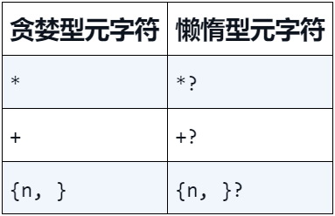

 | 5.4 小结
 |  | 正则表达式的真正威力体现在重复次数匹配方面。
 |  | +(匹配字符或字符集合的一次或多次重复出现)
 |  | *（匹配字符或字符集合的零次或多次重复出现）
 |  | ?（匹配字符或字符集合的零次或一次出现）
 |  | { }语法来精确地设定一个重复次数或是重复次数的最小值和最大值。
 |  | 需要防止过度匹配的场合下，请使用“懒惰型”元字符来构造正则表达式。
第6章 位置匹配
 | 6.1 边界
 |  | 边界限定符，也就是在正则表达式里用一些特殊的元字符来表明我们想让匹配操作在什么位置（或边界）发生。
 | 6.2 单词边界
 |  | 第一种边界（也是最常用的边界）是由限定符\b指定的单词边界。
 |  | 要特别注意的是，如果你想匹配一个完整的单词，就必须在你想要匹配的文本的前后都加上\b限定符。
 |  | 注意\b匹配且只匹配一个位置，不匹配任何字符。
 |  | 用\bcat\b匹配到的字符串的长度是3个字符（c、a、t），不是5个字符。
 |  | 有些正则表达式实现（很少）还支持另外两个元字符：\<只匹配单词的开头；\>只匹配单词的结束。
 | 6.3 字符串边界
 |  | 用来定义字符串边界的元字符有两个：一个是用来定义字符串开头的^，另一个是用来定义字符串结尾的$。
 |  | ^是几个有着多种用途的元字符之一。
 |  |  | 只有当它出现在一个字符集合里（被放在[和]之间）并紧跟在左方括号[的后面时，它才能发挥“求非”作用。
 |  |  | 如果是在一个字符集合的外面并位于一个模式的开头，^将匹配字符串的开头。
 |  | 除了位置上的差异，$的用法与^完全一样。
 |  | 分行匹配模式
 |  |  | 分行匹配模式将使得正则表达式引擎把行分隔符当做一个字符串分隔符来对待。
 |  |  | 在分行匹配模式下，^不仅匹配正常的字符串开头，还将匹配行分隔符（换行符）后面的开始位置（这个位置是不可见的）
 |  |  | 类似地，$不仅匹配正常的字符串结尾，还将匹配行分隔符（换行符）后面的结束位置。
 |  |  | 警告 有许多正则表达式实现不支持(?m)。
 |  |  | 注意 有些正则表达式实现还支持使用\A来定义一个字符串的开始，以\Z来定义一个字符串的结束的做法。
 |  |  | 在跨行匹配模式下使用\A和\B的做法不会收到在分行匹配模式下使用^和$的效果。
 | 6.4 小结
 |  | 正则表达式不仅可以用来匹配任意长度的文本块，还可以用来匹配出现在字符串中特定位置的文本。
 |  | \b用来指定一个单词边界（\B刚好相反）。^和$用来指定字符串边界（字符串的开头和字符串的结束）。
 |  | 如果与(?m)配合使用，^和$还将匹配在一个换行符处开头或结束的字符串（此时，换行符将被视为一个字符串分隔符）。
第7章 使用子表达式
 | 7.1 什么是子表达式
 |  | 子表达式是一个更大的表达式的一部分；把一个表达式划分为一系列子表达式的目的是为了把那些子表达式当作一个独立元素来使用。
 | 7.2 子表达式
 |  | 子表达式必须用(和)括起来。
 |  | 提示(和)是元字符。如果需要匹配(和)本身，就必须使用它的转义序列\(和\)。
 |  | 这个模式里的|字符是正则表达式语言里的或操作符，19|20将匹配数字序列19或20。
 |  | (19|20)\d{2}正确地匹配到了1967；当然，以19或20开头的任何一个4位数字都将与这个模式相匹配。
 | 7.3 子表达式的嵌套
 |  | 多重嵌套的子表达式可以构造出功能极其强大的正则表达式来，但那难免会让模式变得难以阅读和理解
 |  | 把必须匹配的情况考虑周全并写出一个匹配结果符合预期的正则表达式很容易，
 |  | 但把不需要匹配的情况也考虑周全并确保它们都将被排除在匹配结果以外往往要困难得多。
 | 7.4 小结
 |  | 子表达式的作用是把同一个表达式的各个相关部分组合在一起。
 |  | 子表达式必须用(和)来定义。
 |  | 子表达式的常见用途包括：
 |  |  | 对重复次数元字符的作用对象做出精确的设定和控制
 |  |  | 对|操作符的OR条件做出准确的定义，等等。
 |  |  | 如有必要，子表达式还允许嵌套使用。
第8章 回溯引用：前后 一致匹配
 | 8.1 回溯引用有什么用
 | 8.2 回溯引用匹配
 |  | 回溯引用指的是模式的后半部分引用在前半部分中定义的子表达式。
 |  | 注意 不同的正则表达式在实现回溯引用的语法方面往往有着巨大的差异。
 |  | 警告 回溯引用只能用来引用模式里的子表达式（用(和)括起来的正则表达式片段）。
 |  | 提示 回溯引用匹配通常从1开始计数（\1、\2，等等）。在许多实现里，第0个匹配（\0）可以用来代表整个正则表达式。
 |  | 注意 子表达式是通过它们的相对位置来引用的
 |  | 一些比较新的正则表达式实现还支持“命名捕获”（named capture）：给某个子表达式起一个唯一的名字，
 |  | 然后用这个名字（而不是相对位置）来引用这个子表达式
 | 8.3 回溯引用在替换操作中的应用
 |  | 正则表达式还可以用来完成各种复杂的替换操作。
 |  | 正则表达式更适用于复杂的替换，尤其是需要使用回溯引用的场合，那才能体现出正则表达式的真正威力。
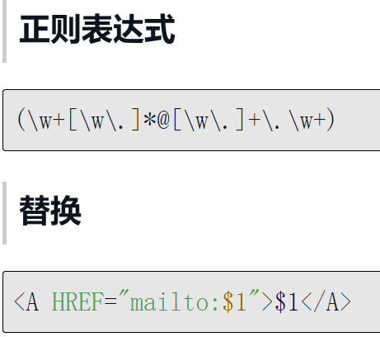
 |  |  |  |  |  | 回溯引用语法在不同的正则表达式实现里有很大的差异：JavaScript用户需要用$来代替\；
 |  |  |  |  |  | ColdFusion用户在查找和替换操作里都必须使用\。
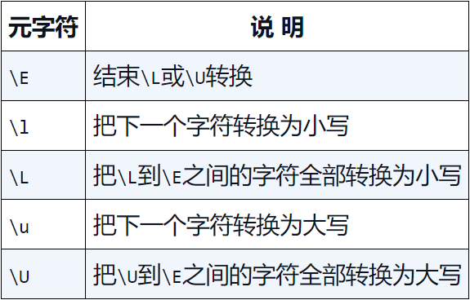

 | 8.4 小结
 |  | 子表达式用来定义字符或表达式的集合。除了可以用在重复匹配操作中以外，子表达式还可以在模式的内部被引用。
 |  | 这种引用被称为回溯引用。回溯引用的语法在不同的正则表达式实现里有很大的差异。
 |  | 回溯引用在文本匹配和文本替换操作里非常有用。
第9章 前后查找
 | 前后查找（lookaround，对某一位置的前、后内容进行查找）
 | 9.1 前后查找
 |  | 前后查找中的前、后指模式与被查找文本的相对位置而言，左为前。
 |  | 常见的正则表达式实现都支持向前查找（lookahead），但支持向后查找（lookbehind）的就没那么多了。
 |  | Java、.NET、PHP和Perl都支持向后查找（但有一些限制），JavaScript和ColdFusion不支持向后查找。
 | 9.2 向前查找
 |  | 向前查找指定了一个必须匹配但不在结果中返回的模式。
 |  | 从语法上看，一个向前查找模式其实就是一个以?=开头的子表达式，需要匹配的文本跟在=的后面。
 |  | 有些正则表达式文档使用术语“消费”（consume）来表述“匹配和返回文本”的含义。
 |  | 在向前查找里，被匹配的文本不包含在最终返回的匹配结果里，这被称为“不消费”。
 |  | 注意 向前查找（和向后查找）匹配本身其实是有返回结果的，只是这个结果的字节长度永远是0而已。
 |  | 因此，前后查找操作有时也被称为零宽度（zero-width）匹配操作
 |  | 提示 任何一个子表达式都可以转换为一个向前查找表达式，只要给它加上一个?=前缀即可。
 | 9.3 向后查找
 |  | 向后查找操作符是?<=。
 |  | 提示 分不清?=、?<=与其他?的话，有个简单的办法可以帮你分辨它们：
 |  |  | 有小于号的是向后查找操作符——你可以把这个小于号想像成一个箭头，它指向文本阅读方向的后方
 |  | ?<=与?=的具体使用方法大同小异；它必须用在一个子表达式里，而且后跟要匹配的文本。
 |  | 警告 向前查找模式的长度是可变的，它们可以包含.和+之类的元字符，所以它们非常灵活。
 |  | 而向后查找模式只能是固定长度——这是一条几乎所有的正则表达式实现都遵守的限制。
 | 9.4 把向前查找和向后查找结合起来
 |  | 向前查找和向后查找可以组合在一起使用，可以去掉HTML标签的前后标签而只取到标签间的内容。
 | 9.5 对前后查找取非
 |  | 向前查找和向后查找通常用来匹配文本，其目的是为了确定将被返回为匹配结果的文本的位置（通过指定匹配结果的前后必须是哪些文本）。
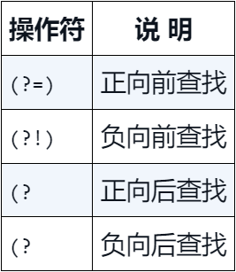
 |  | 这种用法被称为正向前查找（positive lookahead）和正向后查找（positive lookbehind）。
 |  | 前后查找还有一种不太常见的用法叫做负前后查找（negative lookaround）①。
 |  | 负向前查找（negative lookahead）将向前查找不与给定模式相匹配的文本，
 |  | 负向后查找（negative lookbehind）将向后查找不与给定模式相匹配的文本。
 |  | 曾经介绍过一个用来对字符集合进行取非处理的操作符^，但^不能用来对前后查找进行取非处理。
 |  | 这里必须使用另外一种语法：前后查找必须用!来取非（它将替换掉=）
 |  | 一般来说，凡是支持向前查找的正则表达式实现都同时支持正向前查找和负向前查找。
 |  | 类似地，凡是支持向后查找的正则表达式实现都同时支持正向后查找和负向后查找。
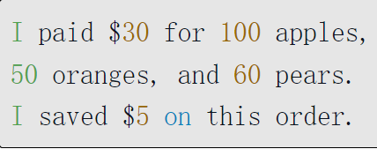

 | 9.6 小结
 |  | 有了向后查找，我们就可以对最终的匹配结果包含且只包含哪些内容做出更精确的控制。
 |  | 前后查找操作使我们可以利用子表达式来指定文本匹配操作的发生位置，并收到只匹配不消费的效果。
 |  | 正向前查找要用(?=)来定义，负向前查找要用(?!)来定义。
 |  | 有些正则表达式实现还支持正向后查找（相应的操作符是(?<=)）和负向后查找（相应的操作符是(?<!)）。
第10章 嵌入条件
 | 正则表达式语言还有一种威力强大（但不经常被用到）的功能——在表达式的内部嵌入条件处理功能。
 | 10.1 为什么要嵌入条件
 |  | 警告 并非所有的正则表达式实现都支持条件处理 。
 |  | 有些模式不使用条件处理根本无法编写。
 | 10.2 正则表达式里的条件
 |  | 正则表达式里的条件要用?来定义。
 |  |  | ?匹配前一个字符或表达式——如果它存在的话。
 |  |  | ?=和?<=匹配前面或后面的文本——如果它存在的话。
 |  | 嵌入条件语法也使用了?，嵌入条件不外乎以下两种情况：
 |  |  | 根据一个回溯引用来进行条件处理。
 |  |  | 根据一个前后查找来进行条件处理。
 |  | 10.2.1 回溯引用条件
 |  |  | 回溯引用条件只在一个前面的子表达式搜索取得成功的情况下才允许使用一个表达式。
 |  |  | 用来定义这种条件的语法是?(backreference)true-regex)
 |  |  | 其中?表明这是一个条件，括号里的backreference是一个回溯引用，true-regex是一个只在backreference存在时才会被执行的子表达式。
 |  |  | 把一段文本里的<IMG>标签全都找出来；如果某个<IMG>标签是一个链接（被括在<A>和</A>标签之间）的话，整个链接标签也匹配出来。

 |  | 10.2.2 前后查找条件
 |  |  | 前后查找条件只在一个向前查找或向后查找操作取得成功的情况下才允许一个表达式被使用。
 |  |  | 定义一个前后查找条件的语法，只需把回溯引用（括号里的回溯引用编号）替换为一个完整的前后查找表达式就行了。
 |  |  | 实际工作中，嵌入了前后查找条件的模式相当少见，这是因为我们往往可以用更简单的办法来达到同样的目的。
 | 10.3 小结
 |  | 在正则表达式模式里可以嵌入条件，只有当条件得到（或者没有得到）满足时，相应的表达式才会被执行。
 |  | 这种条件可以是一个回溯引用（含义是检查该回溯引用是否存在），也可以是一个前后查找操作。
附录A 常见应用软件 和编程语言中的 正则表达式
 | A.1 grep
 |  | grep是一种用来对文件或标准输入文本进行文字搜索的Unix工具。
 |  | 根据你具体使用的命令选项，grep支持基本、扩展和Perl正则表达式。
 |  | -E:使用扩展正则表达式。-G:使用基本正则表达式。-P:使用Perl正则表达式。
 |  | 在默认的情况下，grep将把包含着匹配的各个文本行全部显示出来；如果你只想查看匹配结果，请使用-o选项。
 |  | 使用-v选项将对整个匹配操作进行求非——只显示不匹配的文本行。
 |  | 使用-c选项将只显示匹配的总数而不是次匹配的细节。
 |  | grep工具只能用来进行搜索操作，不能用来进行替换操作。换句话说，grep工具不支持替换功能。
 | A.2 JavaScript
 |  | exec：一个用来搜索一个匹配的RegEx方法。
 |  | match：一个用来匹配一个字符串的String方法。
 |  | replace：一个用来完成替换操作的String方法。
 |  | search：一个用来测试在某给定字符串里是否存在着一个匹配的String方法。
 |  | split：一个用来把一个字符串拆分为多个子串的String方法。
 |  | test：一个用来测试在某给定字符串里是否存在着一个匹配的RegEx方法。
 |  | JavaScript使用命令行选项来管理全局的区分大小写搜索：g选项激活全局搜索功能，i选项让匹配操作不区分字母的大小写，这两个选项可以组合为gi。
 |  | m，支持多行字符串；s，支持单行字符串；x，忽略正则表达式模式里的空白字符。
 |  | 在使用回溯引用的时候，
 |  |  | $将返回被匹配字符串前面的所有东西，
 |  |  | $将返回被匹配字符串后面的所有东西，
 |  |  | $+将返回最后一个被匹配的子表达式，
 |  |  | $&将返回被匹配到的所有东西。
 |  | JavaScript提供了一个名为RegExp的全局对象，在执行完一个正则表达式之后，你们可以通过这个对象获得与这次执行有关的信息。
 |  | JavaScript不支持POSIX字符类。JavaScript不支持\A和\Z。
 | A.3 Macromedia ColdFusion
 |  | REFind()：执行搜索。
 |  | REFindNoCase()：执行不区分字母大小写的搜索。
 |  | REReplace()：执行替换。
 |  | REReplaceNoCase()：执行不区分字母大小写的替换。
 |  | ColdFusion还支持在<CFINPUT>标签里使用正则表达式进行输入检查的做法。不过，这个标签本身并不对正则表达式进行处理
 |  | 出现在<CFINPUT>标签里的正则表达式必须遵守JavaScript的有关正则和注意事项。
 |  | .总是匹配换行符。
 |  | 不必对替换字符串里的反斜线字符进行转义。ColdFusion将自动地把它们解释为它们的转义含义
 |  | ColdFusion 不支持在替换字符串里使用\Q、\u\L或\l\U。
 |  | ColdFusion 不支持向后查找（?<=和?<!）。ColdFusion 不支持条件处理。ColdFusion 不支持\x、\N、\p和\C。
 | A.4 Macromedia Dreamweaver
 |  | 在“Edit（编辑）”菜单里选择“Find and Replace（查找和替换）”，再选中“Use Regular Expression（使用正则表达式）”选择框。
 |  | 在替换模式里，必须使用$语法（例如$1）来引用一个回溯引用。但如果是在同一个模式里，则必须使用\语法（例如\1）来引用一个回溯引用。
 | A.5 Macromedia HomeSite（和ColdFusion Studio）
 |  | 在“Search（搜索）”菜单里选择“Extended Find（扩展查找）”或“Extended Repalce（扩展替换）”。选中“Regular Expression（正则表达式）”选择框。
 |  | HomeSite正则表达式支持与ColdFusion里的正则表达式基本一致。HomeSite不支持POSIX字符类。
 |  | HomeSite支持回溯引用，但使用的是\1语法。
 |  | .总是匹配换行符。
 | A.6 Microsoft ASP
 |  | 正则表达式支持是通过一个名为RegExp的对象提供的，这个对象包含着以下几个方法。
 |  |  | Excute()：执行一个正则表达式搜索操作。
 |  |  | Replace()：执行一个“搜索和替换”操作。
 |  |  | Test()：检查一个字符串是否与一个给定的正则表达式相匹配。
 |  | 正则表达式被存放在RegExp.Pattern里。
 |  | 支持全局限定符和大小写限定符。前者是一个存放在RegExp.Global里的布尔值，后者是一个存放在RegExp.IgnoreCase里的布尔值。
 |  | Excute()方法将返回一个Match对象，通过这个对象可以访问到所有的匹配。
 |  | 不支持向前查找（?=和?!）和向后查找（?<=和?<!）。
 | A.7 Microsoft ASP.NET
 |  | ASP.NET里的正则表达式支持由.NET Framework提供。
 | A.8 Microsoft C#
 |  | C#里的正则表达式支持由.NET Framework提供。
 | A.9 Microsoft .NET
 |  | .NET里的正则表达式支持是通过Regex类（以及其他一些辅助类）提供的。Regex类有以下一些方法。
 |  |  | IsMatch()：测试在某个给定的字符串里是否可以找到一个匹配。
 |  |  | Match()：搜索一个单个的匹配，该匹配将被为一个Match对象。
 |  |  | Matches()：搜索所有的匹配，它们将被返回为一个Match- Collection对象。
 |  |  | Replace()：在一个给定的字符串上进行替换操作。
 |  |  | Split()：把一个字符串拆分为一个字符串数组。
 |  |  | Regex.IsMatch()：在功能上等价于IsMatch()方法。 |  |  |  |  | 各种包装器函数
 |  |  | Regex.Matches()：在功能上等价于Matchex()方法。 |  |  |  |  | 各种包装器函数
 |  |  | Regex.Replace()：在功能上等价于Replace()方法。 |  |  |  |  | 各种包装器函数
 |  |  | Regex.Split()：在功能上等价于Split()方法。 |  |  |  |  | 各种包装器函数
 |  | 要想使用正则表达式，必须用“Imports System.Text.Regular- Expressions”语句导入正则表达式对象。
 |  | 正则表达式的选项需要使用Regex.Options属性给出——它是一个RegexOption枚举集合
 |  | .NET支持命名捕获，即允许对子表达式进行命名（这样就可以使用名字而不是编号来引用它们了）。
 |  | 命名一个子表达式的语法是?<name>，引用这个回溯引用的语法是\k<name>，在一个替换模式里引用它的语法是${name}。
 |  | 在使用回溯引用的时候，$'（反引号）将返回被匹配字符串前面的所有东西，$'（单引号）将返回被匹配字符串后面的所有东西，
 |  | $+将返回最后一个被匹配的子表达式，$_将返回整个原始字符串，$&将返回整个被匹配字符串。
 |  | .NET Framework不支持使用\E、\l、\L、\u和\U进行大小写转换。.NET Framework不支持POSIX字符类。
 | A.10 Microsoft Visual Studio .NET
 |  | Visual Studio .NET里的正则表达式支持由.NET Framework提供。
 |  | 使用@代替*?。使用#代替+?。使用^n代替{n}。
 |  | 在替换操作里，可以用\(w, n)语法（其中的w是宽度，n是一个回溯引用编号）来左对齐一个回溯引用，右对齐一个回溯引用的语法是\(-w, n)。
 |  | Visual Studio .NET使用以下特殊元字符和符号来表示常用的字符集合：
 |  |  | :a[a-zA-Z0-9] |  |  |  |  | :i[a-zA-Z_$][a-zA-Z_0-9$]*（合法的.NET标识符）
 |  |  | :c[a-zA-Z] |  |  |  |  | :q 一个括在引号里的字符串
 |  |  | :d\d |  |  |  |  | :w[a-zA-Z]+
 |  |  | :h[a-fA-F0-9]（十六进制数字） |  |  |  |  | :z\d+
 |  | 支持以下几种特殊的字母匹配字符：
 |  |  | :Lu 匹配任意大写字母 |  |  |  |  | :Lt 匹配单词的标题形式（首字母是大写的单词）
 |  |  | :Ll 匹配任意小写字母 |  |  |  |  | :Lm 匹配任意标点符号
 |  | 支持以下几种特殊的数字匹配字符：
 |  |  | :Nd[0-9]+（十进制数字） |  |  |  |  | :Nl 罗马数字
 |  | 支持以下几种特殊的标点符号匹配字符：
 |  |  | :Ps 配对标点符号的开始符号（左括号、左引号，等等） |  |  |  |  |  | :Pd 短划线（连字符）
 |  |  | :Pe 配对标点符号的结束符号（右括号、右引号，等等） |  |  |  |  |  | :Pc 下划线
 |  |  | :Pi 双引号 |  |  | :Pf 单引号 |  |  | :Po 其他标点符号
 |  | 支持以下几种特殊的符号匹配字符：
 |  |  | :Sm 数学符号 |  | :Sc 货币符号 |  | :Sk 重音和方言符号 |  |  | :So 其他符号
 | A.11 MySQL
 |  | MySQL率先提供了正则表达式支持作为一种数据库搜索手段
 |  | MySQL对正则表达式的支持体现在允许在WHERE子句里使用如下格式的表达式：
 |  | 在默认的情况下，正则表达式搜索不区分字母的大小写。
 |  | 如果需要区分字母的大小写，必须再增加一个BINARY关键字（放在REGEXP和模式之间）。
 |  | 用[[:<:]]来匹配一个单词的开头，用[[:>:]]来匹配一个单词的结束。
 |  | 不支持向前预测。不支持嵌入条件。不支持八进制字符搜索。不支持\a、\b、\e、\f和\v。不支持回溯引用。
 | A.12 Perl
 |  | 正则表达式支持是Perl的核心组件之一。
 |  | 如果需要在Perl脚本里使用正则表达式，只要像下面这样给出一个操作和相应的模式即可。
 |  |  | m/pattern/ 匹配给定的模式。
 |  |  | s/ pattern/pattern/ 执行一个替换操作。
 |  |  | qr/pattern/ 返回一个Regex对象供今后使用。
 |  |  | split() 把一个字符串拆分为子字符串。
 |  | 允许把限定符放在模式的后面。\i用来表明在搜索时不区分字母的大小写；\g用来表明进行全局搜索（把所有的匹配都找出来）。
 |  | 在使用“回溯引用”的时候，$'将返回被匹配字符串前面的所有东西，$'将返回被匹配字符串后面的所有东西，
 |  | $+将返回最后一个被匹配的子表达式，$&将返回整个被匹配字符串。
 | A.13 PHP
 |  | PHP通过它的PCRE组件提供了与Perl相兼容的正则表达式支持。
 |  | 下面是PCRE组件提供的一些正则表达式函数。
 |  |  | preg_grep()：进行一次搜索，匹配结果将作为数组返回。
 |  |  | preg_match()：进行一次正则表达式搜索，返回第一个匹配。
 |  |  | preg_match_all()：进行一次正则表达式搜索，返回所有的匹配。
 |  |  | preg_quote()：这个函数的输入参数是一个模式，返回值是该模式的转义版本。
 |  |  | preg_replace()：进行一次“搜索并替换”操作。
 |  |  | preg_replace-callback()：进行一次“搜索并替换”操作，但使用一个回调（callback）函数来完成实际替换动作。
 |  |  | preg_split()：把一个字符串拆分为子字符串。
 |  | 在默认的情况下，匹配操作不区分字母的大小写。如果不想区分字母的大小写，必须使用i限定符。
 |  | 在默认的情况下，匹配操作仅限于单行字符串。如果需要匹配多行字符串，必须使用m限定符。
 |  | preg_replace()、preg_replace_callback()和preg_split()函数都支持一个可选的参数，用来给出一个对字符串进行替换或拆分的最大次数。
 |  | preg_grep()和preg_replace_callback()是从PHP 4才开始有的，其他函数都是从PHP 3开始就被支持的。
 |  | 在PHP 4.0.4和更高版本里，回溯引用可以用Perl语言的$语法（例如$1）来引用；在较早的版本里必须用\\来代替$。
 |  | 不支持\l、\u、\L、\U、\Q和\v。
 | A.14 Sun Java
 |  | Java对正则表达式的支持是从1.4版本开始的
 |  | Java语言中的正则表达式匹配功能主要是通过java.util.regex.matcher类和以下这些方法实现的。
 |  |  | find()：在一个字符串里寻找一个给定模式的匹配。
 |  |  | lookingAt()：用一个给定的模式去尝试匹配一个字符串的开头
 |  |  | matches()：用一个给定的模式去尝试匹配一个完整的字符串。
 |  |  | replaceAll()：进行替换操作，对所有的匹配都进行替换。
 |  |  | replaceFirst()：进行替换操作，只对第一个匹配进行替换。
 |  | 此外java.util.regex.pattern类也提供了几个简单易用的包装器方法。
 |  |  | compile()：把一个正则表达式编译成一个模式。
 |  |  | flags()：返回某给定模式的匹配标志。
 |  |  | matches()：在功能上等价于刚才介绍的matches()方法。
 |  |  | pattern()：把一个模式还原为一个正则表达式。
 |  |  | split()：把一个字符串拆分为子字符串。
 |  | 必须先用 import java.util.regex.*语句导入正则表达式组件
 |  | 不支持嵌入条件。不支持使用\E、\l、\L、\u和\U进行字母大小写转换。不支持使用\b匹配退格符。不支持\z。
附录B 常见问题的正则表达式解决方案
 | B.1 北美电话号码①
 |  | ①中国固定电话号码 |  |  | \(?0[1-9]\d{1,3}\)?[-]?[2-9]\d{2,3}[-]?\d{4}

 | B.2 美国邮政编码①
 |  | ①中国邮政编码 |  |  | \d(9|[0-7])\d{4}

 | B.3 加拿大邮政编码

 | B.4 英国邮政编码

 | B.5 美国社会安全号码①
 |  | ①中华人民共和国公民身份号码 |  |  | [1-8]\d{5}((18)|(19)|(20))?\d{2} [0-1]\d[0-3]\d{4}[\dx]?

 | B.6 IP地址

 | B.7 URL地址

 | B.8 完整的URL地址

 | B.9 电子邮件地址

 | B.10 HTML注释

 | B.11 JavaScript注释

 | B.12 信用卡号码

 | B.13 小结
附录C 正则表达式测试器
 | Regular Expression Tester（正则表达式测试器）软件
 | C.1 Regular Expression Tester软件
 |  | C.1.1 进行查找操作
 |  |  | 把这个应用程序的页面加载到你的浏览器里。
 |  |  | 单击“Find”按钮。
 |  |  | 在顶部的字段里输入你的正则表达式。
 |  |  | 如有必要，选中“Case Sensitive”单选框。
 |  |  | 在那个较大的文本框里输入（或通过剪贴操作）将被搜索的原始文本。
 |  |  | 单击“Match Now”按钮。
 |  | C.1.2 进行替换操作
 |  |  | 把这个应用程序的页面加载到你的浏览器里。
 |  |  | 单击“Replace”按钮。
 |  |  | 在顶部的字段里输入搜索正则表达式。
 |  |  | 在第二个字段里输入替换正则表达式。
 |  |  | 如有必要，请选中“Case Sensitive”单选框。
 |  |  | 在那个较大的文本框里输入（或通过剪贴操作）将被搜索的原始文本。
 |  |  | 单击“Match Now”按钮。
 | C.2 获得这套应用程序的一份副本

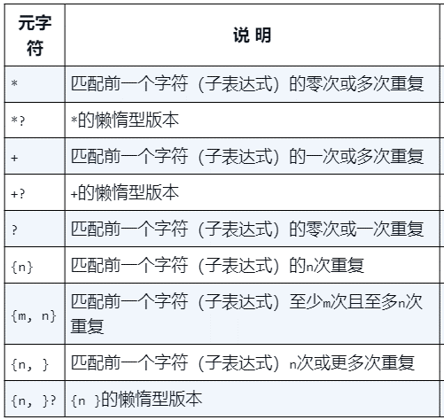
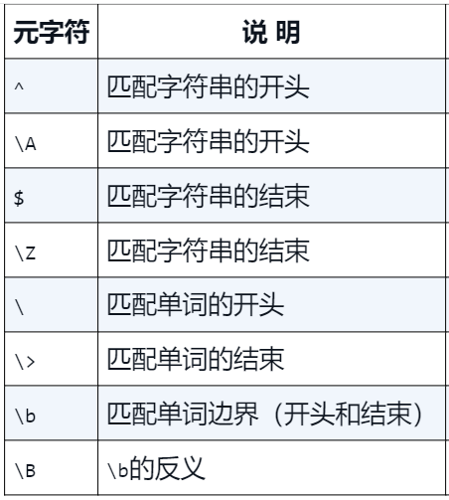
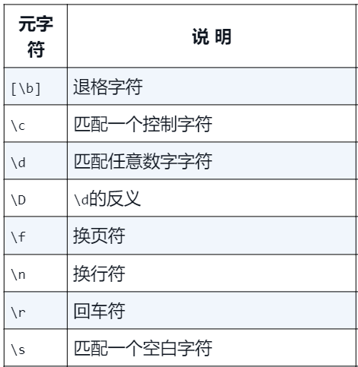
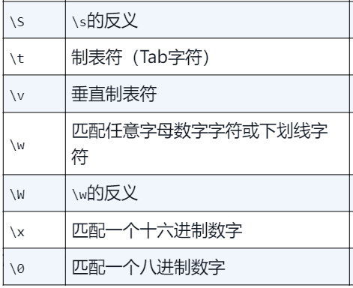
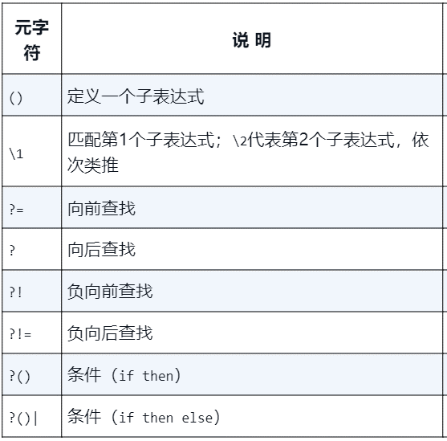
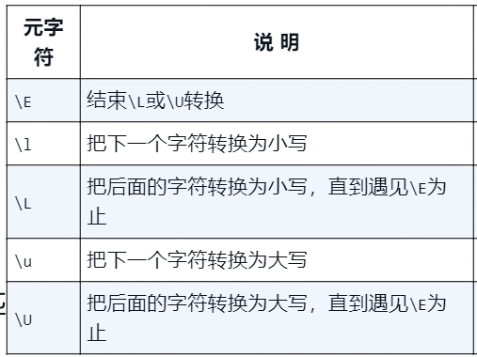
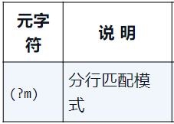
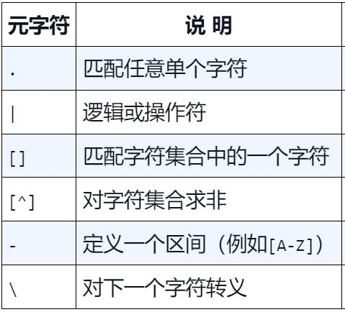
附录D

